Flow
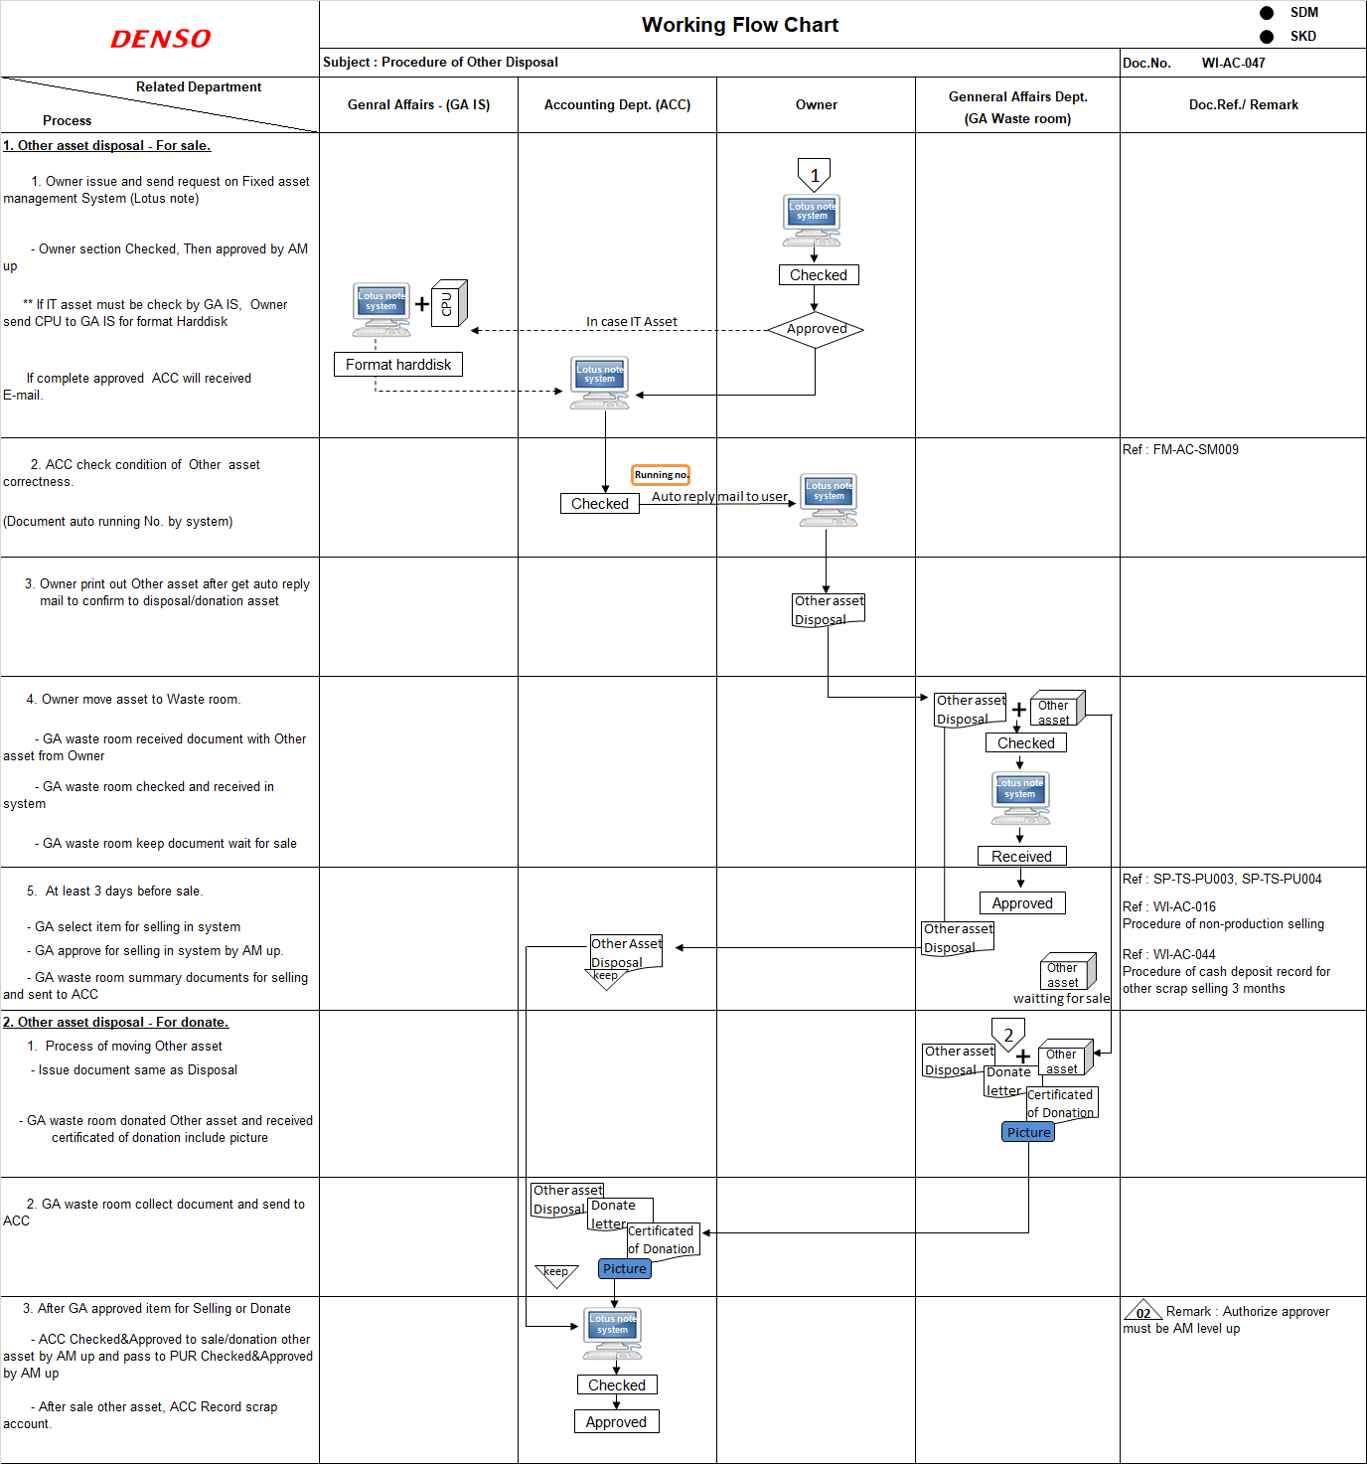
Disposal Other asset system
1 | กำหนด รายชื่อผู้ใช้งานได้
2 | ตรวจสอบ Status
3 | มี History แต่ละ Step ของ Document นั้น
4 | ใส่รูปภาพได้
5 | Export excel file
6 | มี Email แจ้งเดือนทุก Step
7 | มี Remind ใน Step ที่สำคัญ เช่น เมื่อยังไม่นำไปทิ้ง
8 | สามารถเพิ่มชื่อผู้ที่ต้องรับรู้อื่นได้ที่อยู่นอกเหนือจาก Flow

Format
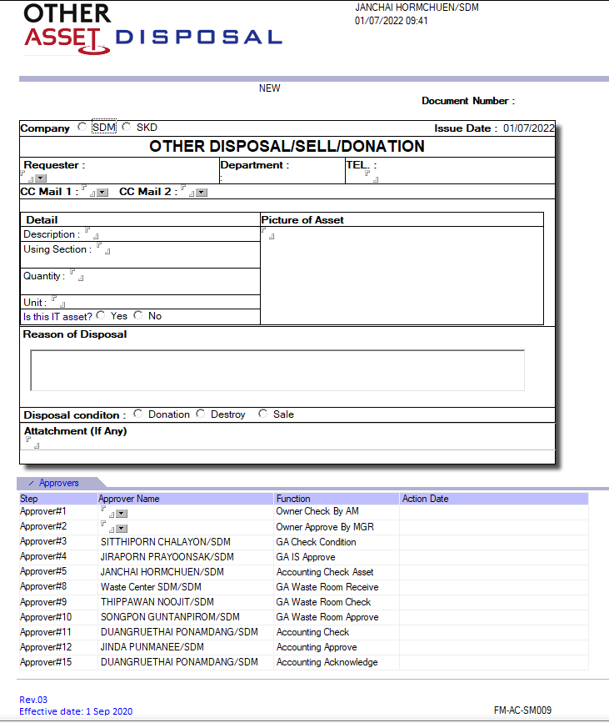
User ต้องกรอกข้อมูลทั้งหมด 11 จุด ตามรายการด้านล่าง
 | Item

 | 1 | เลือกบริษัทที่ต้องการทำ Transaction
 | 2 | ใส่ชื่อผู้ทำ Transaction หรือ Auto ชื่อคนที่ Log in
 | 3 | ใส่่เบอร์โทร
Running auto
 | 4 | ใส่รายละเอียดของรายการที่จะทิ้ง
1
Auto
 | 5 | ใส่ Department code (มี Data base) Cost center code
 | 6 | จำนวนที่ต้องการทิ้ง
 | 7 | หน่วย
2
Link
 | 8 | เลือกว่าของที่ทิ้งเป็น IT หรือไม่ | ซึ่งถ้าเป็นประเภท IT Flow การ approve จะมีเพิ่มพี่เจี๊ยบ(IS)เพื่อเช็คในส่วนของ Security
3
 | 9 | แนบรูป(ต้องแนบ)
 | 10 | ระบุเหตุผลที่ต้องการทิ้ง (ต้องระบุ)
 | 11 | เลือก Condition ในการทิ้ง | ซึ่งแต่ละ Condition Flow การ Approve จะต่างกัน
4
 | 12,13 | เลือกผู้ approve
5
9

6
7
 | ** | และแอดมินจะต้องสามารถแก้ไข Approver ได้เอง
 | *** | มี E-mail แจ้งเตือนทุก Step การ Approve
8

10
 |  | สามารถ CC ผู้ที่เกี่ยวข้องได้ 2 คน

Change Name: From using section > " Cost Center Code "

11

12
13
User select
 | มีแค่ชื่อ AM up
 | มีแค่ชื่อ MGR up

Fixed name

Example
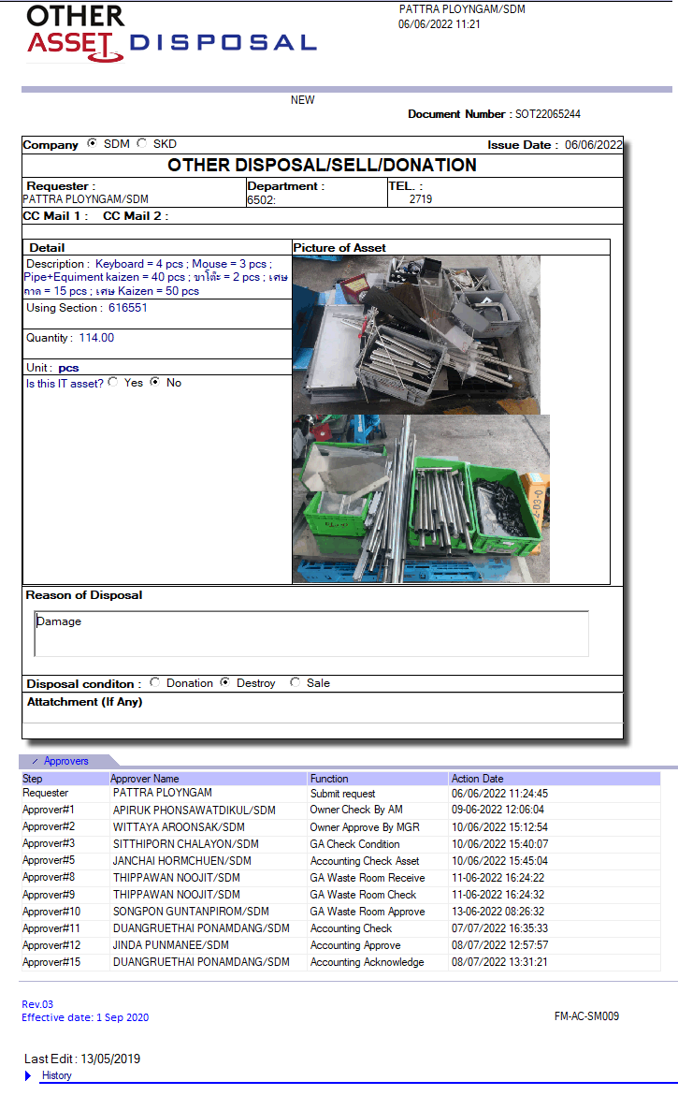
Example: other asset disposal

